验收记录
麦奇说｜IOS验收记录
本批次包含首页-单词快拼1及今日计划已学完弹窗；设备截图均为IOS原生2倍图828×1792，未缩放。
设备 | 截图 | 问题描述 | 优先级 | 修复状态 | 备注
IOS | 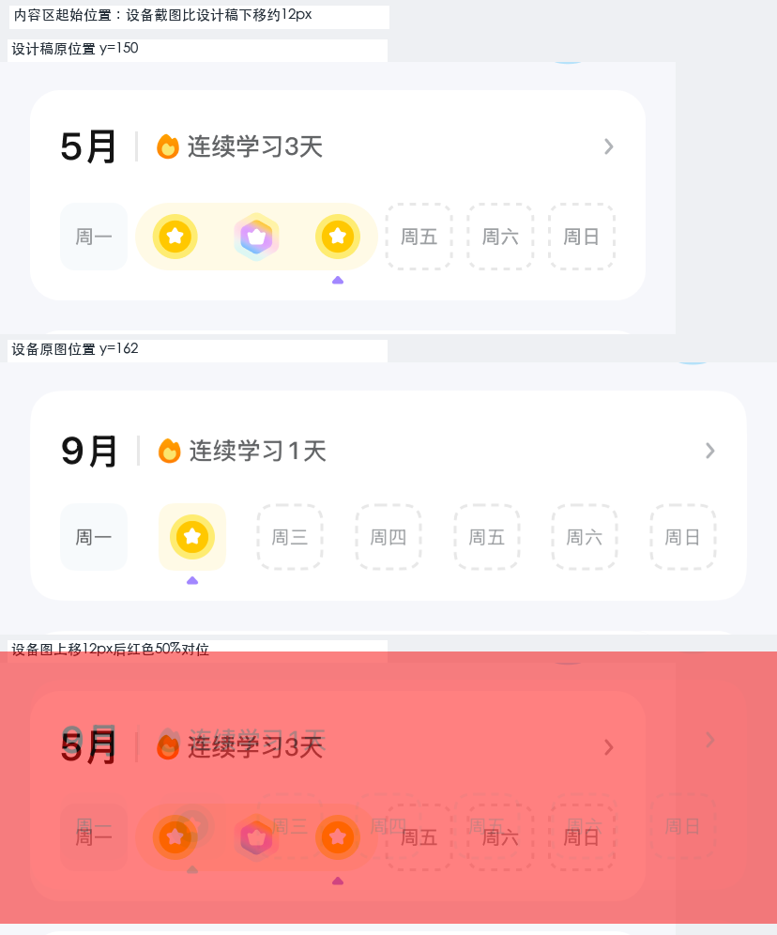 | 日历卡、单词快拼主卡和活动卡内容区均比设计稿下移约12px；活动卡后工具区起点比设计稿下移约24px。 | P0 | 待修复
IOS |  | 活动卡片上多出黑色“测试”悬浮控件，遮挡“打卡进度”文案并盖住进度条末端。 | P0 | 待修复
IOS |  | 吉祥物姿势、表情和装饰与设计稿不同；可能是动画帧或业务状态素材，需要设计/产品确认。 | P0 | 待确认
IOS |  | 【页面 P12 今日计划已学完弹窗】正文固定文案与设计稿不一致：设计稿“今日新词任务已完成。你还可以回顾历史单词巩固记忆，或进入单元学查看教材中的更多内容。”；设备为“你今天的新学单词都已完成，可回顾历史单词巩固记忆，或前往单元学查看更多内容。” | P0 | 待修复
IOS | 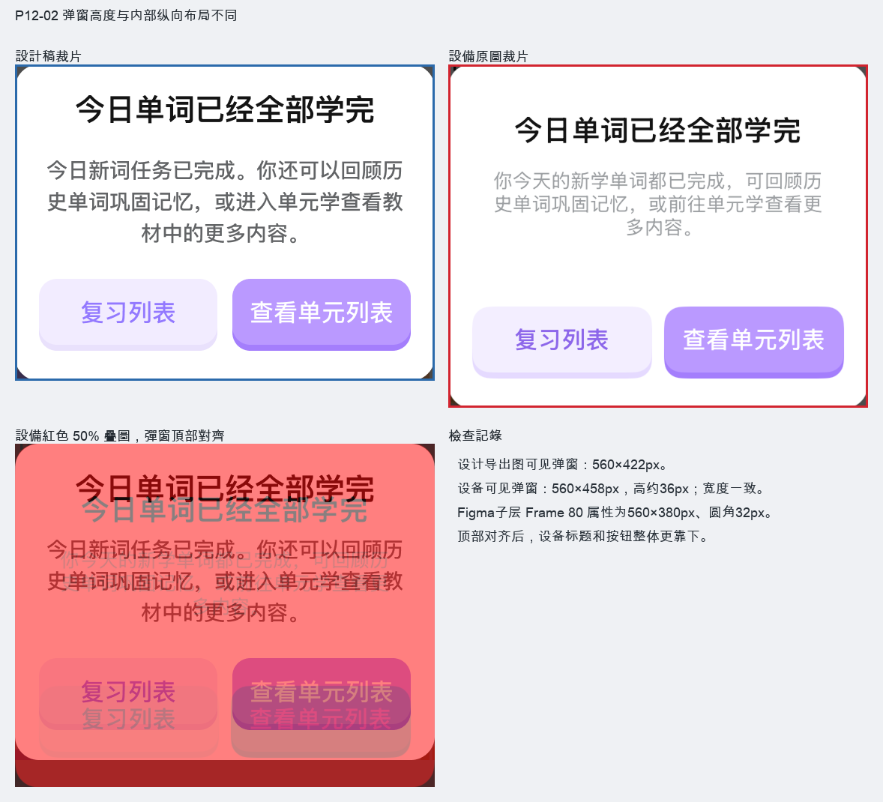 | 【页面 P12 今日计划已学完弹窗】设备弹窗可见高458px，设计导出图可见高422px，高约36px；Figma子层边界与导出图可见边界不一致，需确认准确设计边界。 | P0 | 待确认
IOS | 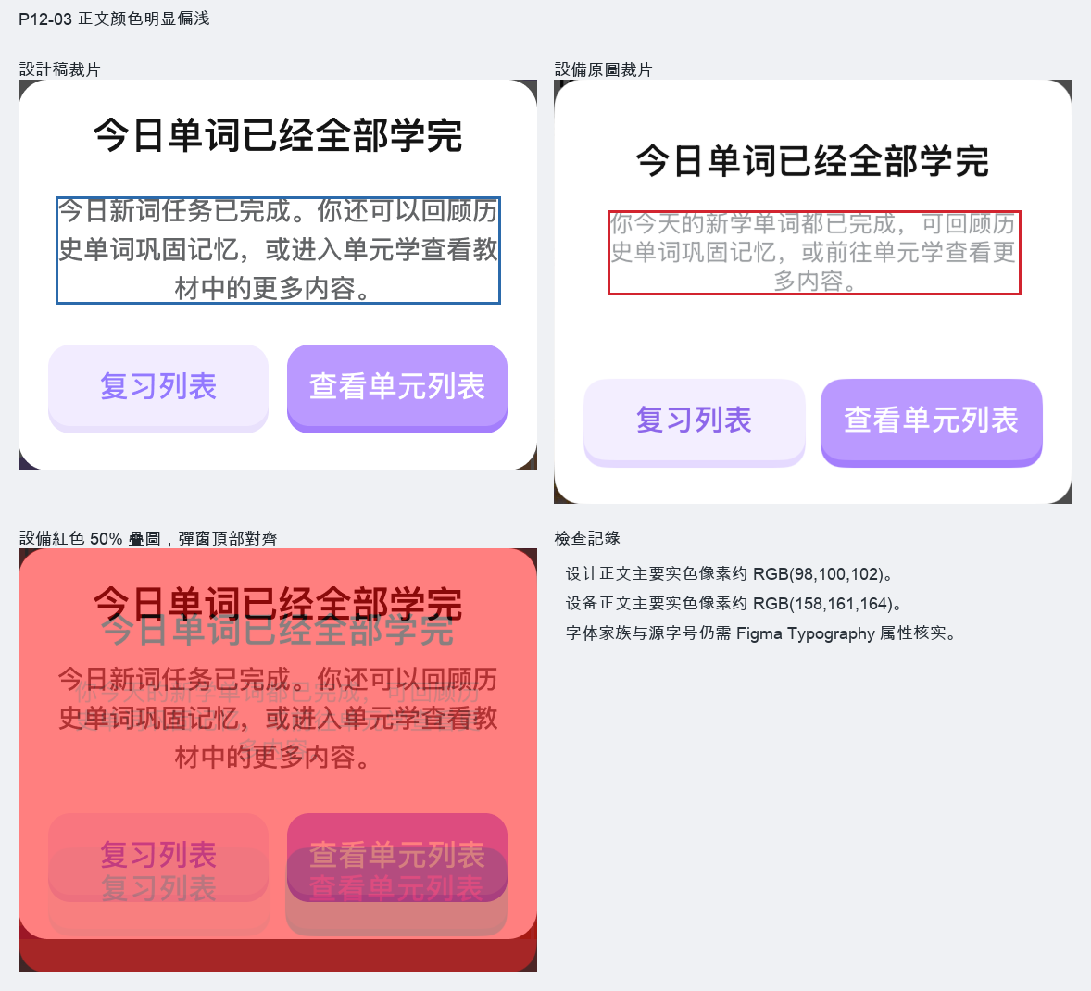 | 【页面 P12 今日计划已学完弹窗】正文颜色明显偏浅：设计稿主要实色像素约RGB(98,100,102)，设备约RGB(158,161,164)；数值来自扁平PNG。 | P0 | 待修复
IOS | 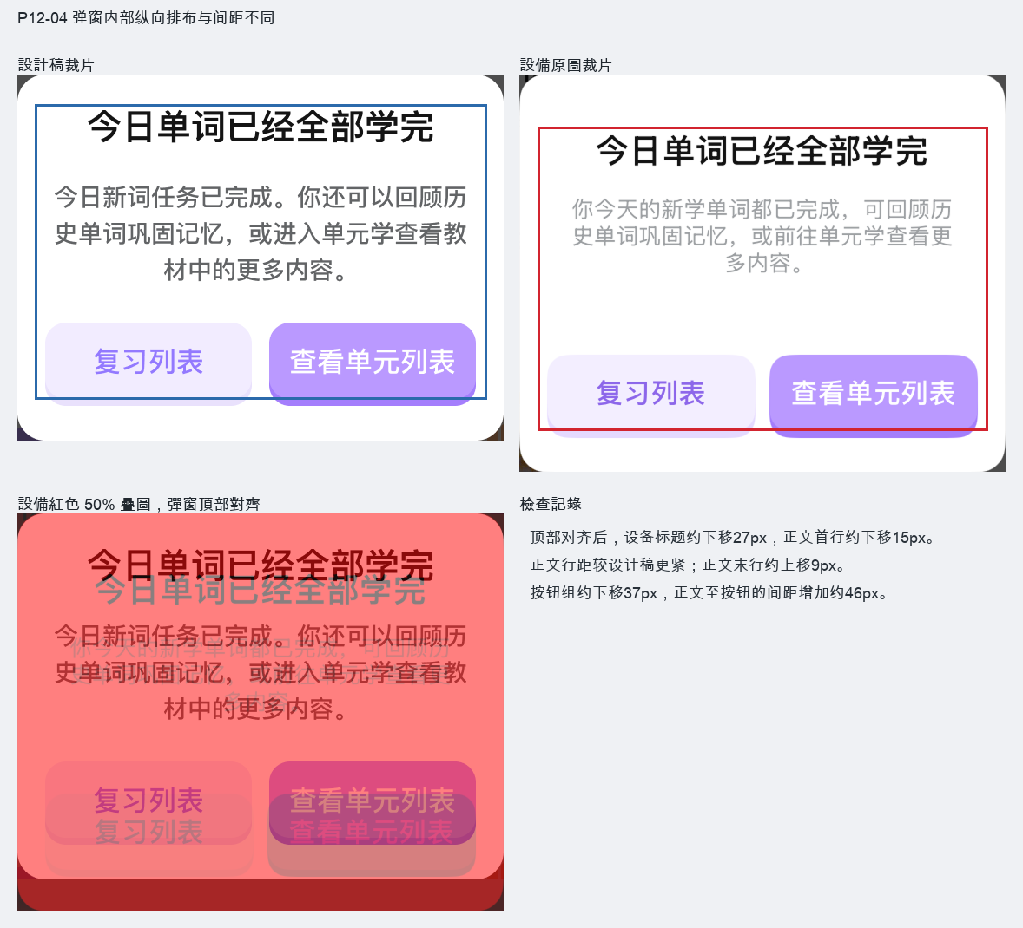 | 【页面 P12 今日计划已学完弹窗】弹窗顶边对齐后，设备标题约下移27px、正文首行下移15px、正文末行上移9px、按钮组下移37px；正文行距及正文至按钮间距不同。 | P0 | 待修复

